상품제안서
스마텍 미니 2단 접이식 폴딩 블루투스 키보드 | 상품코드: S44397

 |  |  |  |  |  |  | 02-713-8555 | www.synergygift.co.kr
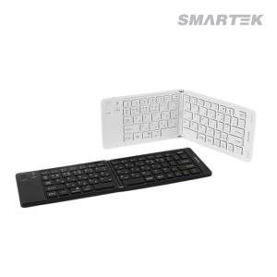

【상세/제작정보】

【인쇄/포장옵션】 | 실크, 레이저, 풀칼라 / 포장지포장

【공급단가】 | 수량 | 20~ | 100~ | 300~ | 500~ | 1,000~
*VAT별도 | 화이트 | 13,100원 | 11,900원 | 11,400원 | 11,200원 | 11,000원
 | 블랙(품절) | 13,100원 | 11,900원 | 11,400원 | 11,200원 | 11,000원

【상품 URL】 | https://www.synergygift.co.kr:443/src/goods_detail.php?gdno=44397

